Hoja1
Universo Aleatorio

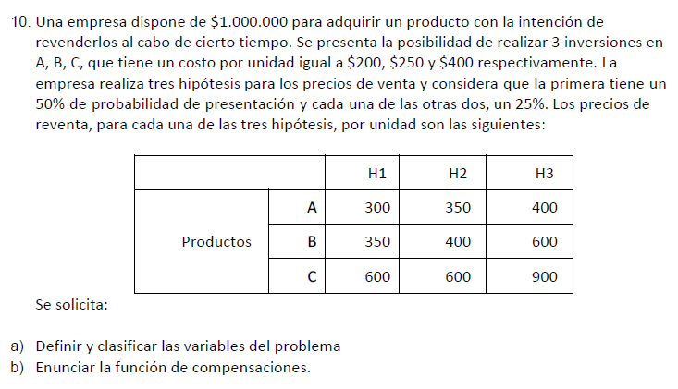

A)_ |  |  |  |  | C)_ |  |  |  |  |  |  | Alfa = 0, 25
 | Productos | H1(%50) | H2(%25) | H3(%25) |  | Productos | H1(%50) | H2(%25) | H3(%25) | Valor esperado | Wald - Pesimista | Hurwicz | Lagrange - Igual prob.
 | A | 300 | 350 | 400 |  | A | 500000 | 750000 | 1000000 | 687500 | 500000 | 625000 | 750000
 | B | 350 | 400 | 600 |  | B | 400000 | 600000 | 1400000 | 700000 | 400000 | 650000 | 800000
 | C | 600 | 600 | 900 |  | C | 500000 | 500000 | 1250000 | 687500 | 500000 | 687500 | 750000

FUNCIONES DE COMPENSACIONES
P/A: C (A): (1.000.000/200)*Px-1.000.000
P/A: C (A): (5000)*Px-1.000.000
P/B: C (B): (1.000.000/250)*Px-1.000.000
P/B: C (B): (4000)*Px-1.000.000
P/C: C (C): (1.000.000/400)*Px-1.000.000
P/C: C (C): (2500)*Px-1.000.000
B)_
 |  |  |  |  |  | Arrepentimientos (beneficio)
 |  |  |  |  |  | Productos | H1(%50) | H2(%25) | H3(%25) | Wald - Pesimista | Savage
 |  |  |  |  |  | A | 0 | 0 | 400000 | 400000 | 400000
 |  |  |  |  |  | B | 100000 | 150000 | 0 | 150000 | 150000
 |  |  |  |  |  | C | 0 | 250000 | 150000 | 250000 | 250000

 |  |  |  |  | Ganancia con info. perfecta = |  |  | 787500
 |  |  |  |  | Ganancia sin compra de info. extra = |  |  | 700000

 |  |  |  |  | Valor de la info. perfecta = |  |  | 87500

